Sheet1
Course Module Ids |  |  |  |  |  |  |  |  |  |  |  |  |  |  |  |  |  |  |  |  |  |  |  |  |  |  |  | hidden?
 |  | 01 Einführung | 02 Entwicklung | Vorgehen | Vorgehen |  | Prozess- |  | 03 R E | Satzscha- | 04 UML |  | SW | SW | Safe and | 05 Design | SOLID | Singleton | Observer-MVC | Decorator |  | Command | Proxy | Abstract Factory | Compositum | Template | Strategy | Chain of | Anti-Pattern | Architecture |  | Programming | 06 Safety | Bedrohungs- | Funktionale | IT-Sicherheit | 07 Softwaretest | statische Tests | Dynamische Test | Äquzivalenz- |  | Grenzwert- | Whitebox | Coding | SW-Metriken
 |  |  |  | klassisch | Agil |  | bewertung |  | Grundlagen | blone | Grundlagen |  | Grobentwurf | Feinentwurf | Secure SW | Pattern |  |  |  |  |  |  |  |  |  |  |  | Responsibility |  | Design Anti |  | Anti Pattern | and Security | modellierung | Sicherheit |  |  |  |  | klasse |  | analyse |  | Guideglines
 | Lernziel | 712 | 713 | 714 | 715 |  | 716 |  | 717.72 | 718 | 719.94 | ziele | 720 | 721 | 722 | 121.122 | 252 | 136 | 218.219 | 177 | ziele | 209 | 154,155,156 | 145 | 191 | 200 | 234 |  | 261 | 270 | ziele | 279 | 299 | 307 | 315 | 322 | 332 | 342 | 351 | 360 | ziele | 369 | 378 | 387 | 395

 | Manuskript | 20.21 | 34,35,36,37,38,39,40 | 41,42,43,44,45 | 46,47,48 |  | 49,50,51 |  | 73,74,75,76,77,79,80 | 78 | 95 | skript | 96,98,99,100,101,102 | 97,103,104,105 | 106 | 123.124 | 253 | 137 | 220.221 | 178 | skript | 210 | 157,158,159 | 146 | 192 | 201 | 235 |  | 262 | 271 | skript | 280 | 300 | 308 | 316 | 323.324 | 776.334 | 343 | 352 | 361 | skript | 370 | 379 | 388 | 396,397,398

 | Kurzübersicht | 675 | 676 | 677 | 678 |  | 679 |  | 680 | 681 | 682 | krzüb | 683 | 684 | 685 | 125.126 | 254 | 138 | 222.643 | 179 | krzüb | 211 | 160,161,162 | 147 | 193 | 202 | 236 |  | 644 | 272 | krzüb | 281 | 301 | 309 | 317 | 325 | 335 | 344 | 353 | 362 | krzüb | 371 | 380 | 389 | 399

 | Übung | 22,26,30 | 737 | 738,53,54 | 739,55,56,57 |  | 740 |  | 741.89 | 702 | 703 | übung | 706 | 708 | 710 | 127 | 255 | 139 | 223.224 | 180 | übung | 212 | 163,164,165 | 148 | 194 | 203 | 237 |  | 264 | 273 | übung | 282 | 302 | 311 | 318 | 326 | 336 | 345 | 354 | 363 | übung | 372 | 381 | 390 | 400

 | Quiz | 31 | 67 | 68 | 69 |  | 71 |  | 92 | 93 | 117 | quiz | 118 | 119 | 120 | 295 | 256 | 140 | 225.226 | 181 | quiz | 213 | 166,167,168 | 149 | 195 | 204 | 238 |  | 265 | 274 | quiz | 283 | 303 | 310 | 319 | 327 | 337 | 346 | 355 | 364 | quiz | 373 | 382 | 391 | 401

 | Zusammenfassung | 701 | 700 | 699.52 | 698 |  | 697 |  | 90 | 696 | 723 | zsmfs | 724,107,116 | 725 | 726 | 129 | 257 | 141 | 227.228 | 182 | zsmfs | 214 | 169,170,171 | 150 | 196 | 205 | 239 |  | 266 | 275 | zsmfs | 284 | 662 | 312 | 663 | 328 | 338.339 | 347 | 356 | 365 | zsmfs | 374 | 383 | 392 | 402

 | Textuell Zusatz | 28,29,23,27 | 499 | 59.62 | 58,60,61,64,66 |  | 500 |  | 81,82,84,85,91 | 83 | 110 | text | 108,109,111,112 | 742 | 743 | 130,131,132 | 258 | 142 | 229.23 | 184,185,186 | text | 215 | 172 | 151 | 197 | 206 | 240 |  | 267,289,290 | 276 | text | 285 | 305.304 | 314 | 320.331 | 330 | 408 | 348 | 357 | 366 | text | 375 | 384 | 407 | 403

 | Audio Zusatz | 24 | 695 | 694 | 693 |  | 692 |  | 691 | 690 | 689 | audio | 688 | 687 | 686 | 133 | 259 | 143 | 231.232 | 187 | audio | 216 | 173,174,175 | 152 | 198 | 207 | 241 |  | 268 | 277 | audio | 286 | 658 | 659 | 660 | 661 | 340 | 349 | 358 | 367 | audio | 376 | 385 | 393 | 404

 | Video Zusatz | 25 | 727 | 728 | 63,65,729 |  | 730 |  | 87,88,731 | 86.732 | 733 | video | 734,114,115 | 735 | 736 | 134.135 | 260 | 144 | 233.296 | 188,189,190 | video | 217 | 176,297,298 | 153 | 199 | 208 | 242 |  | 269 | 278 | video | 287 | 306 | 313 | 321 | 329 | 341 | 350 | 359 | 368 | video | 377 | 386 | 394 | 405

 |  |  |  |  |  |  |  |  |  |  |  |  |  |  |  | 124 Tafelanschrift | 253 Tafelanschriftähnlich |  |  | 184 falscher Link? |  | 215 wikipedia
externe links un non-recordings: |  |  | 702(Satzschablone - Übung) is download von word-file |  |  |  | 708 Feinentwurf-OOD Downlaod von word-file |  |  |  |  |  |  |  |  | 131 powerpoint file | 260 evtl fehlende |  |  | ist zu UML, nicht zu |  |  |  |  |  |  |  |  |  |  |  |  | Manuskript | 314 langes Buch- |  |  | 336 fehlerhafte PDF | 345 ebenso empty | 354 auch | 363 ebenso |  | 372 dead too | 381 dead | 390 dead | 400 dead
499,58,64,66 |  |  | 703 (SW Entwurf Grunlagen - Übung) download von word-file |  |  |  | 710 |  |  |  |  |  |  |  |  |  | Rechte für Video? | <- auch für 144 | 296 ebenso | Decorator |  |  |  |  |  |  |  |  | 289 Wiki link |  |  |  | hier seltsamerweise | kapitel |  |  | nicht ladbar
8 |  |  | 706 download von word-file; SW Grobentwurf-OOA |  |  |  |  |  |  |  |  |  |  |  |  |  |  |  |  | 190 Video lokal |  | 217 lokal | videos lokal | 153 lokal | 199 lokal | 208 lokal | 242 lokal |  |  |  |  |  | in falscher Reihen- | 311 recht |  |  | Grundlagen Softwaretest
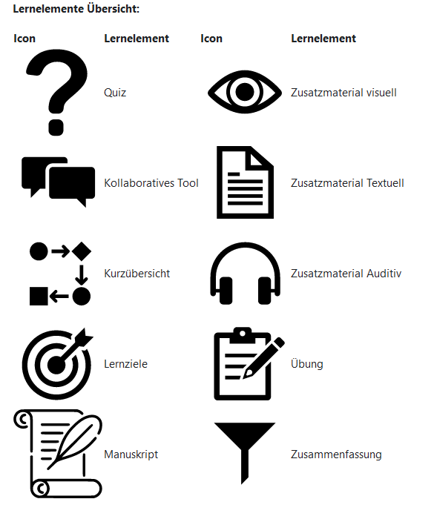
110 SW Grundlagen Eigenes Buch: Link zum Kauf von Buch |  |  |  | 109 Link zu externer PDF; in 116 lokal gehostet? |  |  |  |  |  |  |  |  |  |  |  |  |  |  |  |  |  |  |  |  |  |  |  |  |  |  |  |  | folge. Erst nach | interessant |  |  |  |  |  |  |  |  |  | 407 externer link
 |  |  |  |  |  |  |  |  |  |  |  |  |  |  |  |  |  |  |  |  |  |  |  |  |  |  |  |  |  |  |  |  | Zusmf. Und vor |  |  |  |  |  |  | 368 lokal video |  | 377 lokal |  |  | 405 lokal video
 |  |  |  |  |  |  |  |  |  |  |  |  |  |  |  |  |  |  |  |  |  |  |  |  |  |  |  |  |  |  |  |  | zusatzmaterial
yt: | Einbindung noch offen
63

 |  |  |  |  |  |  | 112 Tafelanschrift aus Vorlesung
 |  | a0b155ce0e11bfcb02de4132b9958c84

 |  |  |  |  |  | Moodle API:
 |  |  |  |  |  | mod_quiz |  | quiz related activity like highet score, attempts, time, etc
 |  |  |  |  |  | mod_lesson? What exactly is a lesson in moodle
 |  |  |  |  |  | mod_feedback? Chekc what feedback in course is
 |  |  |  |  |  | gradereport_user |  | Get the user/s report grades table for a course
 |  |  |  |  |  | core_cohort |  | Get cohort members
 |  |  |  |  |  | core_completion |  | Return activities overview for the given courses.

